B2. Mô hình logic
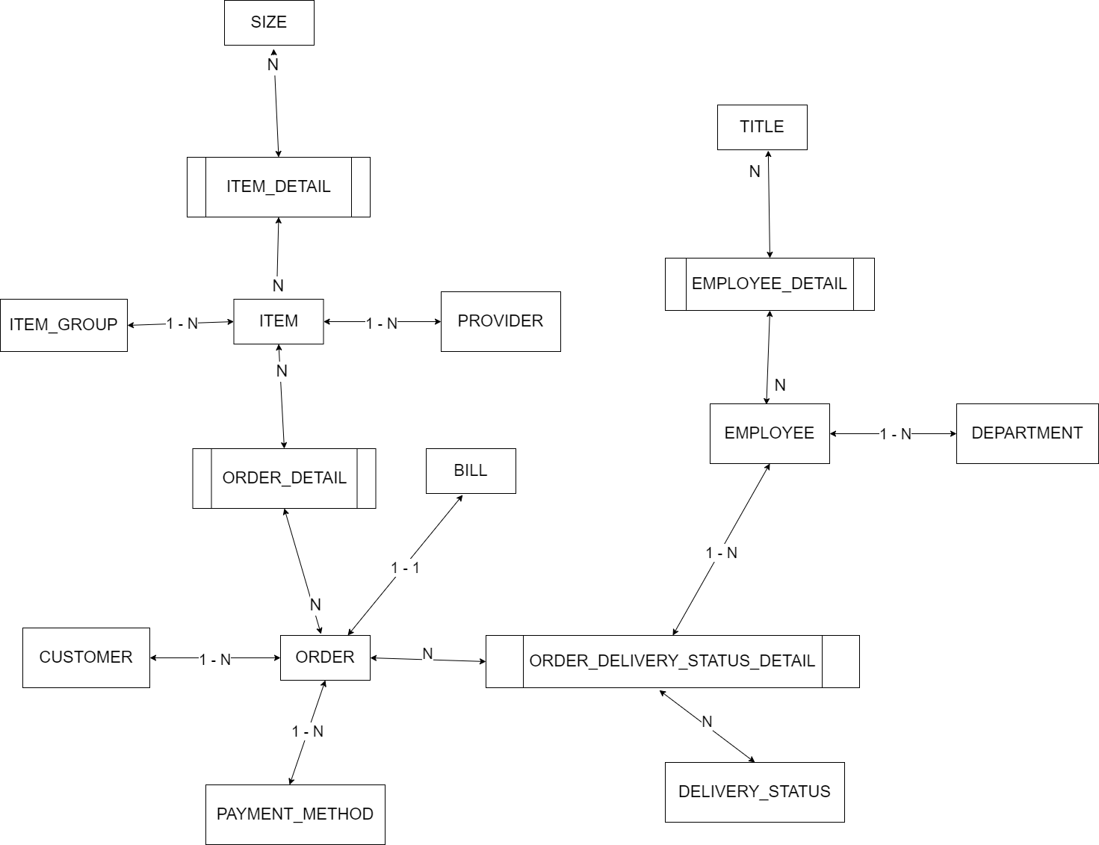
 | Xác định các đối tượng cần lưu trữ Xác định các thuộc tính, thông tin của từng đối tượng
 |  |  |  | CLOB | xml
 |  |  |  | BLOB | json | Enum |  |  | Enum | Enum | Enum | Enum
 | T01 | T02 | T03 | T04 | T05 | T06 | T07 | T08 | T09 | T10 | T11 | T12
 | CUSTOMER | ITEM | ORDER | ACCOUNT | ORDER_STATUS | BILL | EMPLOYEE | ITEM_GROUP | ITEM_DETAIL
 | NAME | ID | CUSTOMER_NAME | NAME | ID | ID | ID | ID | ITEM_ID
 | EMAIL | SIZE(s) | CUSTOMER_PHONE | EMAIL | DESCRIPTION | ITEM(s) | NAME | NAME | SIZE
 | ADDRESS KH | ITEM_GROUP KH | CUSTOMER_ADDRESS | ADDRESS | DELIVERY_EMPLOYEE | CREATE_AT | TITLE |  | AMOUNT
 | PHONE đatrị | MATERNAL | ITEM_ID(s) | PHONE |  | TOTAL_OF_MONEY | DEPARTMENT |  | COLOR
 | ACCOUNT | COLOR(s) | AMOUNT |  |  | EMPLOYEE
 | ID |  | ITEM_COLOR
 |  |  | PRICE
 |  |  | DELIVERR_FEE
 |  |  | CREATE_AT

B1. Mô hình quan niệm | 1. Xác định lại các tập thực thể
 | 2. Xác định lại các thuộc tính của mỗi tập thực thể
 |  | Lưu ý: Thuộc tính >> đơn trị, đa trị, kết hợp, dẫn xuất >> single value
B2. Mô hình logic ERD | 3. Xác định khóa của mỗi tập thực thể
 | 4. Xác định mối quan hệ giữa các tập thực thể |  |  |  |  | --> Khóa ngoại, ràng buộc
 |  | Lưu ý: 11, 1n, n1, nn

